关系图
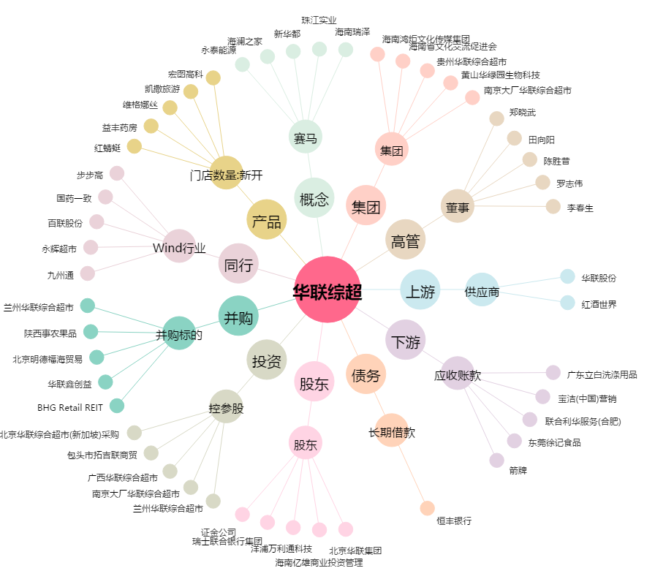
华联综超[600361.SH] - 关系概览图

